数组
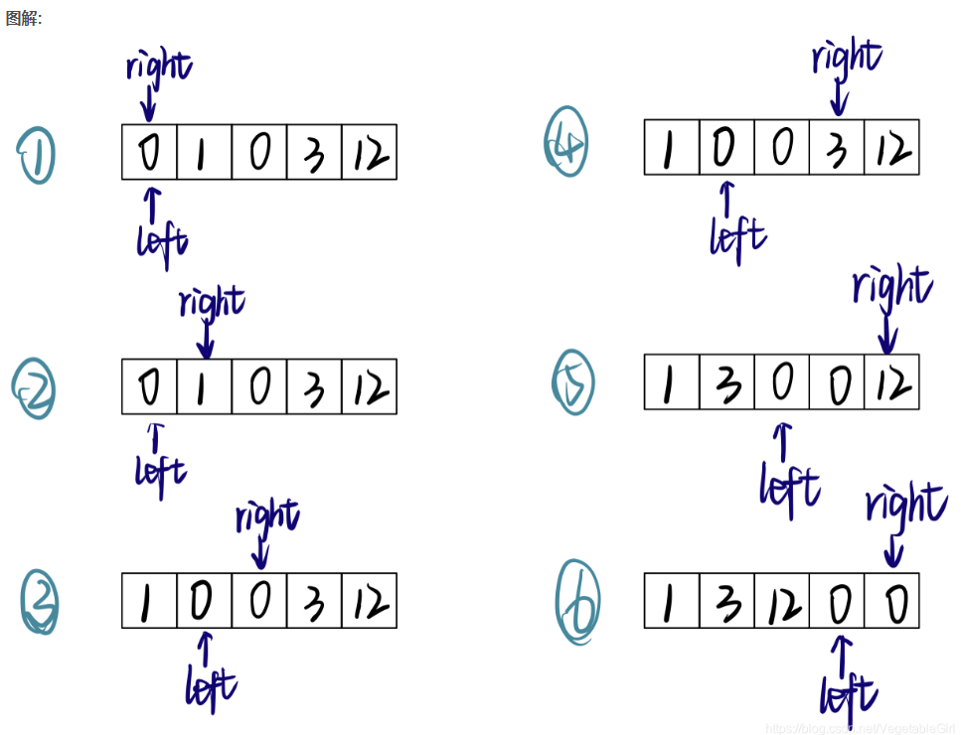
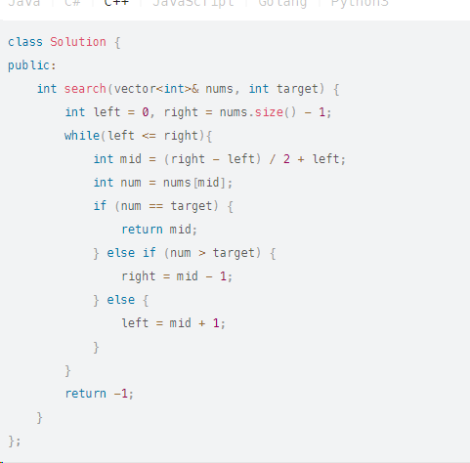
已完成 | 题号/题目名称
是 | 283. 移动零 | 双指针
是 | 704. 二分查找
是 | 27. 移除元素 | 双指针
否 | 977.有序数组的平方
否 | 209.长度最小的子数组
否 | 59.螺旋矩阵II
否 | 56. 合并区间
否 | 438. 找到字符串中所有字母异位词
否 | 560. 和为 K 的子数组
否 | 189. 轮转数组
否 | 238. 除自身以外数组的乘积
否 | 41. 缺失的第一个正数

